冰垫 冰窝 宠物背包
序列 | 编码 | 品名 | 产品图片 | 尺寸 | 批发价 | 零售价
1 | 23G0370GN0030 | hoopet开心鸭鸭冰垫30*40cm 76864 | 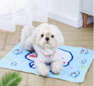 | 30*40cm | 8.7 | 16
2 | 23G0371GN0040 | hoopet开心鸭鸭冰垫40*50cm 76871 |  | 40*50cm | 15.5 | 28
3 | 23G0372GN0050 | hoopet开心鸭鸭冰垫50*60cm 76888 |  | 50*60cm | 21.8 | 40
4 | 23T0016MN0043 | HOOPET宠物椭圆形冰垫S 69446 | 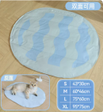 | 30*40cm | 8.8 | 16
5 | 23T0017MN0060 | HOOPET宠物椭圆形冰垫M 69453 |  | 40*50cm | 14.9 | 27
6 | 23T0018MN0075 | HOOPET宠物椭圆形冰垫L 69460 |  | 50*60cm | 33.9 | 62
7 | 23T0019MN0095 | HOOPET宠物椭圆形冰垫XL 69477 |  | 95*75 | 41.8 | 76
8 | 23T0033GN0058 | HOOPET宠物凝胶冰垫（小熊款）S 72965 | 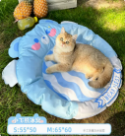 | 55*50 | 20.1 | 37
9 | 23T0034GN0068 | HOOPET宠物凝胶冰垫（小熊款）M 72972 |  | 65*60 | 26.1 | 47
10 | 23T0014MN0058 | HOOPET宠物冰窝（小熊款）S 69422 | 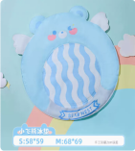 | 58*59 | 33.2 | 60
11 | 23T0015MN0068 | HOOPET宠物冰窝（小熊款）M 69439 |  | 68*69 | 40.0 | 73
12 | 22T0114GN0070 | HOOPET宠物异形冰窝-冰爽菠萝S 40414 | 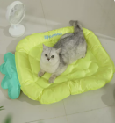 | 70*47/950克 | 32.3 | 59
13 | 23G0004GN0070 | HOOPET宠物异形冰窝-蓝菠萝S 69286 | 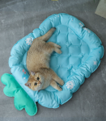 | 66*45 | 32.3 | 59
14 | 23G0005GN0083 | HOOPET宠物异形冰窝-蓝菠萝M 69293 |  | 76*52 | 47.6 | 87
15 | 23T0005GN0049 | HOOPET宠物彩虹吸水树脂冰窝S 69484 | 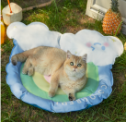 | 高49cm*宽55cm | 26.9 | 49
16 | 23T0006GN0061 | HOOPET宠物彩虹吸水树脂冰窝M 69491 |  | 高61cm*宽69cm | 37.3 | 68
17 | 23T0007GN0062 | HOOPET宠物小恐龙吸水树脂冰窝M 69507 | 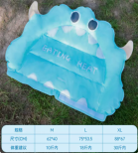 | 62*40 | 25.1 | 46
18 | 23T0008GN0075 | HOOPET宠物小恐龙吸水树脂冰窝L 69514 |  | 75*53.6 | 34.3 | 62
19 | 23T0009GN0088 | HOOPET宠物小恐龙吸水树脂冰窝XL 69521 |  | 88*67 | 44.0 | 80
20 | 23T0010GN0067 | HOOPET宠物西瓜靠枕纯凝胶冰窝S 69538 | 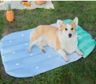 | 12斤内 | 26.6 | 48
21 | 23T0011GN0077 | HOOPET宠物西瓜靠枕纯凝胶冰窝M 69545 |  | 28斤内 | 35.5 | 65
22 | 23T0012GN0097 | HOOPET宠物西瓜靠枕纯凝胶冰窝L 69552 |  | 60斤内 | 47.8 | 87
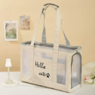
23 | 23T0013GN0120 | HOOPET宠物西瓜靠枕纯凝胶冰窝XL 69569 |  | 80斤内 | 58.2 | 106
25 | 22T0110GN0055 | HOOPET宠物冰窝（太空萌宠）S 40377 通用 | 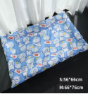 | 56*66 | 35.5 | 65
26 | 22T0111GN0066 | HOOPET宠物冰窝（太空萌宠）M 40384 通用 |  | 66*76 | 46.4 | 84
27 | 22T0114GN0070 | HOOPET宠物异形冰窝-冰爽菠萝S 40414 | 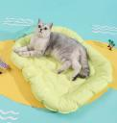 | 70*47/950克 | 31.2 | 52
28 | 22T0115GN0083 | HOOPET宠物异形冰窝-冰爽菠萝M 40421 |  | 83*57/1200克 | 48.3 | 80
29 | 22T0116GN0044 | HOOPET宠物异形冰窝-草莓猫S 40438 |  | 44*64/900克 | 30.5 | 51
30 | 22T0117GN0055 | HOOPET宠物异形冰窝-草莓猫M 40445 |  | 55*80/1200克 | 47.5 | 79
31 | 21G0018GN0030 | HOOPET宠物方形冰垫S-河豚06748 |  | 30*40 | 8.9 | 16
32 | 21G0018GN0045 | HOOPET宠物方形冰垫M-河豚06755 |  | 45*60 | 18.0 | 33
33 | 21G0018GN0060 | HOOPET宠物方形冰垫L-河豚06762 |  | 60*90 | 35.9 | 65
34 | 21G0018GN0070 | HOOPET宠物方形冰垫XL-河豚06779 |  | 70*110 | 49.8 | 91
46 | 22G0956MF0034 | HOOPET宠物新款撞色包（粉色） 63888 | 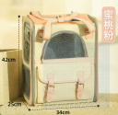 | 34*25*42 | 57.0 | 128
47 | 22G0957MV0034 | HOOPET宠物新款撞色包（绿色） 63895 | 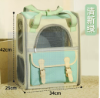 | 34*25*42 | 57.0 | 128
48 | 22G0958MY0034 | HOOPET宠物新款撞色包（黄色） 63901 | 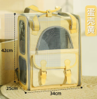 | 34*25*42 | 57.0 | 128
49 | 22G0959MH0042 | HOOPET宠物收音机包（灰色） 63918 |  | 42*27*30cm | 53.0 | 108
50 | 22G0960MW0042 | HOOPET宠物收音机包（米色） 63925 |  | 42*27*30cm | 53.0 | 108
51 | 22G0961MH0037 | HOOPET宠物收音机包配套肩带（灰色） 63932 | 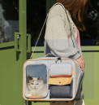 | 42*27*30cm | 56.0 | 128
52 | 22G0962MW0037 | HOOPET宠物收音机包配套肩带（米色） 63949 |  | 42*27*30cm | 56.0 | 128
53 | 22G0671MW0001 | hoopet透气清凉单肩包米色48731 |  | 44*17*58cm | 43.0 | 89
54 | 22G0735GH0047 | HOOPET通用宠物单肩斜挎透气包（灰色）51632 | 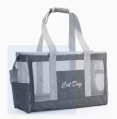 | 47*20*28cm | 39.0 | 89
55 | 22G0736GL0047 | HOOPET通用宠物单肩斜挎透气包（蓝色）51649 | 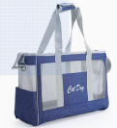 | 47*20*28cm | 39.0 | 89
56 | 22G0702GF0035 | HOOPET通用透气双肩包（桃粉） 50826 | 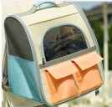 | 35*25*39cm | 52.0 | 99
57 | 22G0703GL0035 | HOOPET通用透气双肩包（牛仔蓝） |  | 35*25*39cm | 52.0 | 99
58 | 22G0704GV0035 | HOOPET通用透气双肩包（荧光绿） 50840 | 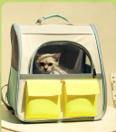 | 35*25*39cm | 52.0 | 99

